ana_ordini
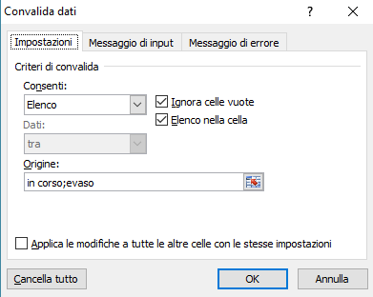
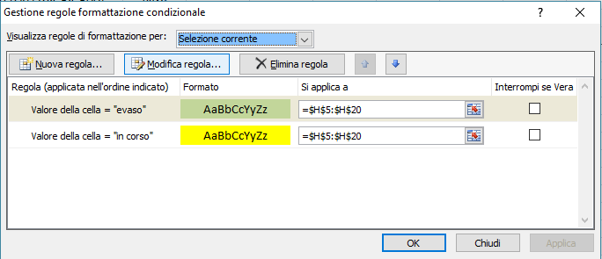
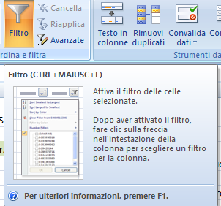
 |  |  |  |  |  | =SUBTOTALE(9;G5:G500) |  | filtro
8 | = nro ordini |  |  | 25 |  | € 6.00
n ordine | cliente | articolo | um | qtà | prz unit | prz | stato
2016-001 | Alfa | abc 100 | pz | 25 | € 0.24 | € 6.00 | in corso
2016-002 | Beta | abc101 | pz |  |  |  | in corso
2016-003 | Alfa | abc101 | pz |  |  |  | in corso
2016-004 | Beta | abc102 | pz |  |  |  | in corso
2016-005 | Gamma | zzz999 | pz |  |  |  | in corso
2016-006 | Alfa |  |  |  |  |  | in corso
2016-007 | Alfa |  |  |  |  |  | in corso
2016-008 |  |  |  |  |  |  |  |  | formattazione condizionale (giallo = in corso / verde = "evasi")
 |  |  |  |  |  |  |  |  | selezionare le celle dove vogliamo applicare la formattazione condizionale . . .
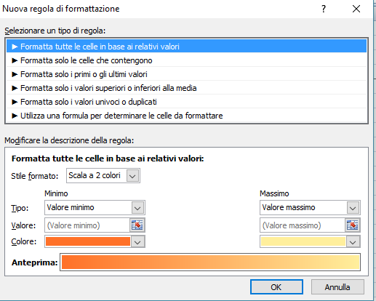

 |  |  |  | utilizzo di convalida dati
 |  |  |  | in corso
 |  |  |  | evaso

